Arkusz1
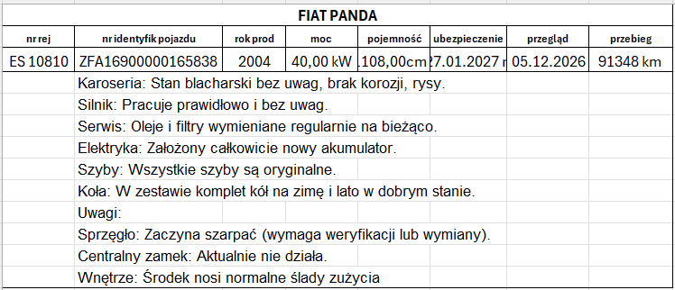
 | Załącznik nr 3 do protokołu
Wykaz zbędnych i zużytych składników rzeczowych majątku ruchomego z propozycją sposobu zagospodarowania.
Lp. | Nazwa sprzętu | Ilość | Numer inwentarzowy | Ocena stanu technicznego
1 | Waga WA-33 | 1 | T.001.Dz-43-17-W-14/85 | zużycie duże
2 | Cieplarka CWE | 1 | PSSE-R-C-53/04 | zużycie duże
3 | Waga WA-32 | 1 | WSSE.Dz.IVd-W-31/76 | zużycie duże

